2019_03_data
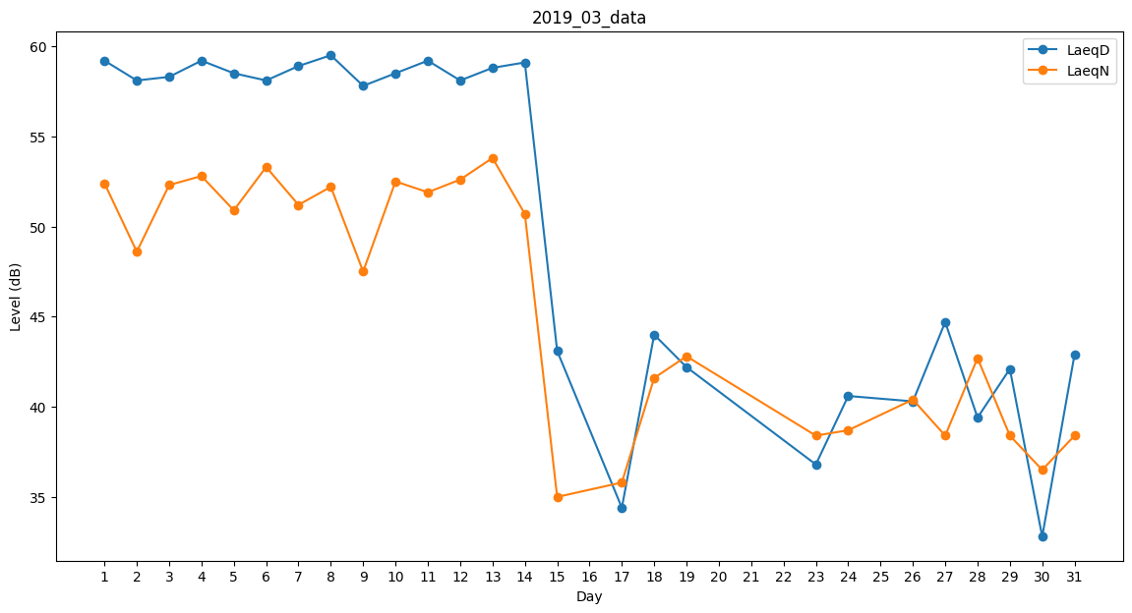
Day | LaeqD | LaeqN
1 | 59.2 | 52.4
2 | 58.1 | 48.6
3 | 58.3 | 52.3
4 | 59.2 | 52.8
5 | 58.5 | 50.9
6 | 58.1 | 53.3
7 | 58.9 | 51.2
8 | 59.5 | 52.2
9 | 57.8 | 47.5
10 | 58.5 | 52.5
11 | 59.2 | 51.9
12 | 58.1 | 52.6
13 | 58.8 | 53.8
14 | 59.1 | 50.7
15 | 43.1 | 35
16 | 37.8 | 0
17 | 34.4 | 35.8
18 | 44 | 41.6
19 | 42.2 | 42.8
20 | 33.8 | 0
21 | 44.3 | 0
22 | 39.1 | 0
23 | 36.8 | 38.4
24 | 40.6 | 38.7
25 | 37.6 | 0
26 | 40.3 | 40.4
27 | 44.7 | 38.4
28 | 39.4 | 42.7
29 | 42.1 | 38.4
30 | 32.8 | 36.5
31 | 42.9 | 38.4

